Erläuterungen
GEMEINDE TROGEN - ERLÄUTERUNGEN ZUR ABRECHNUNG DER KURTAXEN

Geschätzte Beherbergin, geschätzter Beherberger

Mit diesem Formular ermöglichen wir Ihnen eine möglichst einfache Abrechnung der Kurtaxen. In der Lasche «Abrechnung Kurtaxen» können Sie die notwendigen Informationen erfassen. Die Berechnung der Kurtaxen erfolgt automatisiert. Folgend erhalten Sie eine kurze Erläuterung zum Abrechnungsformular.

Formularkopf
Im Formularkopf tragen Sie bitte Ihre Angaben (Bezeichnung Hotel/Beherbergungsort) sowie die Ansprechperson (Beherberger) ein. Ausserdem müssen Sie den Abrechnungszeitraum (in der Regel ein Kalenderjahr) erfassen.

Details Beherbergungen
In diesem Bereich des Formulars können Sie die Angaben zu Ihren Gästen erfassen. Anhand der erfassten Anzahl Personen über 12 Jahre sowie der Eingabe des Ankunftsdatums und Abreisedatums werden die Anzahl Nächste automatisch berechnet.

Sollten Sie weitere Zeilen für die Erfassung benötigen, können Sie einfach eine Zeile markieren, auf die rechte Maustaste drücken und die Funktion «Zelle einfügen» klicken. Diesen Vorgang können Sie so viele Male wiederholen, wie Sie weitere Zeilen benötigen.
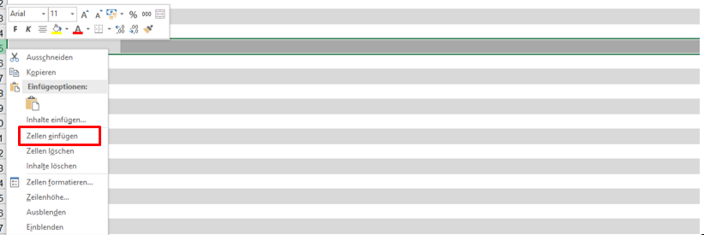

Abrechnung Kurtaxen
Die gesamte Berechnung der Kurtaxen erfolgt automatisiert. Bitte prüfen Sie diese nach, bevor Sie die Abrechnung an die Gemeinde einreichen.

